L2.2
Données
Différence de température
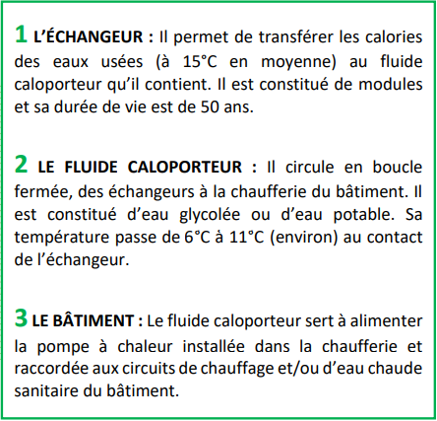
Coefficient global d'échange (U ou K ) | 1300 | W/m².K | 1.3 | KW/°C/m2
TempChaud Entrée (Te1) [10 ; 20] | 11 | °C
TempChaud Sortie (Ts1) [?] | 8 | °C
TempFroid Entrée (Te2) | 7 | °C
TempFroid Sortie (Ts2 ) | 10 | °C
Vitesse dans l'échangeur (V) | 0,4 < v < 1 | m/s
Vitesse moyenne (Vmoy) | 0.7 | m/s
Coefficient de sécurité | 1.2
Chaleur spécifique de l'eau (Cp) | 1 | °C |  |  |  |  |  |  | 0
Capacité thermique massique (Cm) | 4,185 | J K−1 kg−1 |  |  |  |  |  |  | 2.5
Ecart de température (ΔT) | 3 | K
Puissance calorifique (Pf) sur 365 jours | 74.197552448 | kW |  |  |  |  |  |  | 10
 |  |  |  |  |  |  |  |  | 7
Informations sur les différents modèles d'échangeurs

Model | Dy (mm) | H (mm) | Spacing (mm) | Surface d'échange (m²)
2S | 425 | 500 | 5 | 2
2L | 425 | 600 | 8 | 2.1
4S | 480 | 600 | 5 | 4.3
4L | 480 | 700 | 8 | 4
8S | 540 | 700 | 5 | 8
8L | 540 | 925 | 8 | 8.8
13S | 645 | 800 | 6 | 13.5 |  |  |  |  | Ressources :
30L | 825 | 1400 | 12 | 29.3
 |  |  |  |  |  |  |  |  | ET - Chapitres 1-4 (sft.asso.fr)
Débit volumique de notre sytème qui dépend de notre puissance calorifique sur 365 jours |  |  |  |  |  |  |  |  | Dimensionnement d'un échangeur de chaleur, mode d'emploi et calcul (barriquand.com)
 | m^3/h | L/s | L/h |  |  |  |  |  | https://www.nouvenergie.fr/e-formation/chauffage-central-1/echangeurs-de-chaleur/
qv | 21.321135761 | 5.9225377113 | 21321.135761 |  |  |  |  |  | https://convertlive.com/fr/u/convert/kilocalories-par-heure/a/kilowatts#56700
 |  |  |  |  |  |  |  |  | http://public.iutenligne.net/genie-civil/confort/courtin/echangeurs-de-chaleur/puissance_et_efficacite/co/Puissance%20et%20efficacite_3.html
Débit volumique des différents modèles d'échangeurs calculés en fonctions des données mis à disposition |  |  |  |  |  |  |  |  | https://media.xpair.com/pdf/formation/cours/questions-calcul_pratique_debits_eau_air_partie_2.pdf

Débits volumique des modèles : | En m^3/s | En L/s | En m^3/h | En L/h
2S | 0.00175 | 1.75 | 6.3 | 6300
2L | 0.00336 | 3.36 | 12.096 | 12096 |  | Condition : |  |  | Echangeur >= sytème
4S | 0.0021 | 2.1 | 7.56 | 7560 |  | Légende : |  |  | Echangeur retenu
4L | 0.00392 | 3.92 | 14.112 | 14112 |  |  |  |  | Echangeur non retenu
8S | 0.00245 | 2.45 | 8.82 | 8820
8L | 0.00518 | 5.18 | 18.648 | 18648
13S | 0.00336 | 3.36 | 12.096 | 12096
30L | 0.01176 | 11.76 | 42.336 | 42336

Puissance thermique des différents modèles d'échangeurs |  |  |  |  |  |  |  |  |  |  |  |  |  |  | 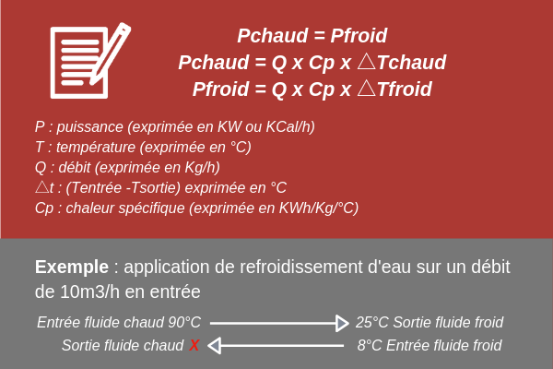

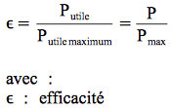
Model | Puissance totale en kcal / h soit kW |  |  |  |  |  | Puissance maximale théorique en kcal / h soit kW |  |  |  |  |  | L'efficacité des échangeurs (ɛ)
2S | 18900 | kcal / h | 21980.7 | W | 21.9807 | kW | 25200 | Kcal / h | 29307.6 | W | 29.3076 | kW | 75 | %
2L | 36288 | kcal / h | 42202.944 | W | 42.202944 | kW | 48384 | Kcal / h | 56270.592 | W | 56.270592 | kW
4S | 22680 | kcal / h | 26376.84 | W | 26.37684 | kW | 30240 | Kcal / h | 35169.12 | W | 35.16912 | kW
4L | 42336 | kcal / h | 49236.768 | W | 49.236768 | kW | 56448 | Kcal / h | 65649.024 | W | 65.649024 | kW
8S | 26460 | kcal / h | 30772.98 | W | 30.77298 | kW | 35280 | Kcal / h | 41030.64 | W | 41.03064 | kW
8L | 55944 | kcal / h | 65062.872 | W | 65.062872 | kW | 74592 | Kcal / h | 86750.496 | W | 86.750496 | kW
13S | 36288 | kcal / h | 42202.944 | W | 42.202944 | kW | 48384 | Kcal / h | 56270.592 | W | 56.270592 | kW
30L | 127008 | kcal / h | 147710.304 | W | 147.710304 | kW | 169344 | Kcal / h | 196947.072 | W | 196.947072 | kW
 |  |  |  | 1 kcal / h = 1,163 W
 |  |  |  |  |  | L'efficacité des échangeurs par écart de température (Vérification) |  |  |  |  |  |  | 75 | %

Puissance thermique minimum souhaité pour le choix de l'échangeur

Pf | Puissance totale minimum attendu en kcal / h soit kW |  |  |  |  |  | Puissance maximale théorique minimum attendu |  |  |  |  |  | L'efficacité de notre système (ɛ)
 | 63963.407282 | kcal / h | 74389.442669 | W | 74.389442669 | kW | 85284.543043 | Kcal / h | 99185.923559 | W | 99.185923559 | kW | 75 | %

 |  |  |  |  |  | L'efficacité des échangeurs par écart de température (Vérification) |  |  |  |  |  |  | 75 | %
 |  |  |  |  |  |  |  |  |  |  |  |  | 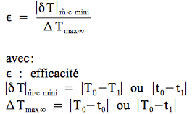
Différence de Température Logarithmique Moyenne

△TLM | 2.8853900818 |  |  |  |  | Surface d'échange de notre système (S exploitable)

Calcul des puissances thermiques après les pertes |  |  |  |  |  | Surface d'échange (S) |  |  | 19.780701647 | m²

Model | Puissance totale inchangée |  |  |  |  | Surface d'échange exploitable (S exploitable) |  |  | 23.736841977 | m²
2S | 7.5020142126 | kW
2L | 7.8771149233 | kW
4S | 16.129330557 | kW |  |  |  | Choix de l'échangeur |  |  |  |  |  |  | Formule :
4L | 15.004028425 | kW
8S | 30.00805685 | kW |  |  |  | Surface d'échange (S exploitable) |  |  | S >= 23,85279405 | m² |  | P = K x S x ∆TLM
8L | 33.008862536 | kW |  |  |  | Puissance calorifique (Pf) |  |  | P >= 74,2 | kW
13S | 50.638595935 | kW |  |  |  | Echangeur sélectionné |  |  | 30L |  |  | S = P / K x △TLM
30L | 109.90450821 | kW

Débit calorifique minimum des échangeurs

La puissance maximale possible = débit calorifique minimum x écart de températures d'entrée secondaire et primaire

Model | Débit calorifique minimum (qc) |  |  | Verification par calcul | Débit massique froid (qm) |  | Débit calorifique minimum (qc) --> vérification |  |  |  |  |  | Formule :
2S | 7.3269 | kW/K |  |  | 1.7507526882 | kg / s | 7326.9 | W/K | 7.3269 | kW/K
2L | 14.067648 | kW/K |  |  | 3.3614451613 | kg / s | 14067.648 | W/K | 14.067648 | kW/K |  | Débit calorifique froid = debit massique froid x C
4S | 8.79228 | kW/K |  |  | 2.1009032258 | kg / s | 8792.28 | W/K | 8.79228 | kW/K
4L | 16.412256 | kW/K |  |  | 3.9216860215 | kg / s | 16412.256 | W/K | 16.412256 | kW/K |  | Débit massique froid = P / C x deltaTfroid
8S | 10.25766 | kW/K |  |  | 2.4510537634 | kg / s | 10257.66 | W/K | 10.25766 | kW/K
8L | 21.687624 | kW/K |  |  | 5.182227957 | kg / s | 21687.624 | W/K | 21.687624 | kW/K
13S | 14.067648 | kW/K |  |  | 3.3614451613 | kg / s | 14067.648 | W/K | 14.067648 | kW/K
30L | 49.236768 | kW/K |  |  | 11.765058065 | kg / s | 49236.768 | W/K | 49.236768 | kW/K

Débit calorifique froid minimum de notre système

 | Débit calorifique froid minimum (qc) |  |  | Verification par calcul | Débit massique froid (qm) |  | Débit calorifique froid minimum (qc) --> vérification
qf | 24.79648089 | kW |  |  | 5.9250850394 | kg / s | 24796.48089 | W | 24.79648089 | kW

Calcul des rendements et des pertes de charges des échangeurs

Model | Rendements des échangeurs (η) |  |  | Pertes de charges des échangeurs
2S | 0.34130005926 | 34.130005926 | % | 65.869994074 | %
2L | 0.18664846991 | 18.664846991 | % | 81.335153009 | %
4S | 0.61149593951 | 61.149593951 | % | 38.850406049 | %
4L | 0.30473219577 | 30.473219577 | % | 69.526780423 | %
8S | 0.97514302646 | 97.514302646 | % | 2.4856973537 | %
8L | 0.50733792593 | 50.733792593 | % | 49.266207407 | %
13S | 1.1998830208 | 119.98830208 | % | -19.988302084 | %
30L | 0.74405444467 | 74.405444467 | % | 25.594555533 | %

